상품제안서
누리 쿨 위생키트 18호 | 상품코드: S36963

 |  |  |  |  |  |  | 02-713-8555 | www.synergygift.co.kr
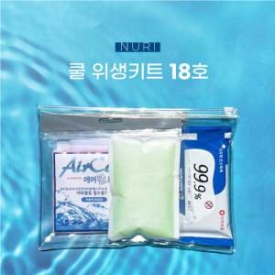

【상세/제작정보】

【인쇄/포장옵션】 | 스티커 / 지퍼백

【공급단가】 | 수량 | 100~ | 300~ | 1,000~ | 3,000~ | 5,000~
*VAT별도 | 단가 | 6,540원 | 6,180원 | 5,920원 | 5,810원 | 5,710원

【상품 URL】 | https://www.synergygift.co.kr:443/src/goods_detail.php?gdno=36963

